Hoja1
 |  | Referencia: |  |  |  |  |  | Maribel Gil modelista |  | 0 a 1.5 | 5 | 1.05
 |  | Tipo: |  |  |  |  |  |  |  | 1.51 a 3 | 10 | 1.1
 |  | Fecha: |  |  |  |  |  |  |  | 3.01 a 5 | 15 | 1.15
 |  | cliente |  |  |  |  |  |  |  | mas de 5 | 20 | 1.2
 |  | numero de ficha |  |  |  |  |  |  |  | tiras de mas de 80 cm | 40 | 1.4

material | numero del molde | nombre del molde | cantidad | alto | ancho | alto x ancho = cm_2 | dm_2 | % desperdicio | Total | 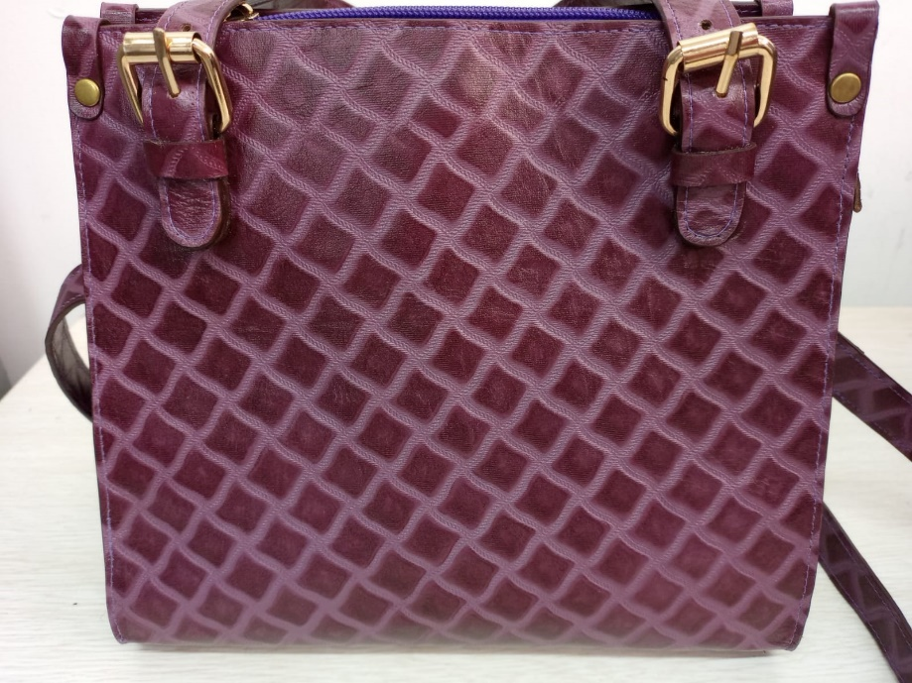 PENDIENTE FOTO
cuero | 1 | frente y espalda | 1 | 25 | 54.3 | 1357.5 | 13.58 | 1.2 | 16.29
 | 2 | lateral | 2 | 14.4 | 22.5 | 324 | 3.24 | 1.15 | 7.45
 | 3 | falso interno lateral | 2 | 11.7 | 4 | 46.8 | 0.47 | 1.05 | 0.98
 | 5 | chapetas laterales | 2 | 8.3 | 1.8 | 14.94 | 0.15 | 1.05 | 0.31
 | 6 | terminal cremallera | 1 | 4 | 2.5 | 10 | 0.10 | 1.05 | 0.11
 | 8 | falso interno 2 | 4 | 4 | 23.4 | 93.6 | 0.94 | 1.05 | 3.93
 | 9 | falso interno 1 | 2 | 4 | 23.4 | 93.6 | 0.94 | 1.05 | 1.97
 | 12 | esquineros | 4 | 1 | 6.3 | 6.3 | 0.06 | 1.05 | 0.26
 | 13 | hebilleros | 2 | 8.3 | 1.8 | 14.94 | 0.15 | 1.05 | 0.31
 |  | correas | 2 | 4.8 | 75 | 360 | 3.60 | 1.15 | 8.28
 |  | manija | 2 | 4.8 | 50 | 240 | 2.40 | 1.1 | 5.28
 |  |  |  |  |  | 0 | 0.00 | 0 | 0.00
 |  |  |  |  |  | 0 | 0.00 | 0 | 0.00
 |  |  |  |  |  | 0 | 0.00 | 0 | 0.00
 |  |  |  |  |  | 0 | 0.00 | 0 | 0.00
 |  |  |  |  |  | 0 | 0.00 | 0 | 0.00
 |  |  |  |  |  | 0 | 0.00 | 0 | 0.00
 |  |  |  |  |  | 0 | 0.00 | 0 | 0.00
 | total cuero en dm_2 |  |  |  |  |  |  |  | 45.18
perimetros para consumo de hilo en cm |  |  |  | 90.3 | 265 | 355.3 | 710.6

material | numero del molde | nombre del molde | cantidad | alto | ancho | atlo x ancho=cm_2 | dm_2 | % desperdicio | Total
 |  |  |  |  |  | 0 | 0.00 | 1.05 | 0.00
 |  |  |  |  |  | 0 | 0.00 | 1.05 | 0.00
 |  |  |  |  |  | 0 | 0.00 | 1.2 | 0.00
 |  |  |  |  |  | 0 | 0.00 | 1.05 | 0.00
 |  |  |  |  |  | 0 | 0.00 | 1.05 | 0.00
 |  |  |  |  |  | 0 | 0.00 | 1.2 | 0.00
 |  |  |  |  |  | 0 | 0.00 | 1.1 | 0.00
 |  |  |  |  |  |  |  |  | 0.00

material | numero del molde | nombre del molde | cantidad | alto | ancho | atlo x ancho=cm_2 | % desperdicio | Total
seda 30-100 | 4 | lateral | 2 | 14.5 | 19.8 | 287.1 | 1.1 | 631.62
 | 7 | frente y espalda | 1 | 25 | 48.3 | 1207.5 | 1.1 | 1328.25
 | 10 | bolsillo interno | 2 | 22.8 | 32.3 | 736.44 | 1.1 | 1620.17
 |  |  |  |  |  | 0 | 1.1 | 0.00
 |  |  |  |  |  | 0 | 1.1 | 0.00
 |  |  |  |  |  | 0 | 1.1 | 0.00
 |  |  |  |  |  | 0 | 1.1 | 0.00
 |  |  |  |  |  | 0 | 1.1 | 0.00
 |  |  |  |  |  | 0 | 1.1 | 0.00
 |  |  |  |  |  | 0 | 1.1 | 0.00
 |  |  |  |  |  | 0 | 1.1 | 0.00

 | total FORRO en cm_2 |  |  |  |  |  |  | 3580.04

material | numero del molde | nombre del molde | cantidad | alto | ancho | atlo x ancho=cm_2 | dm_2 | % desperdicio | Total
 |  |  |  |  |  | 0 | 0.00 | 1.05 | 0.00
 |  |  |  |  |  | 0 | 0.00 | 1.05 | 0.00
 |  |  |  |  |  | 0 | 0.00 | 1.05 | 0.00
 |  |  |  |  |  | 0 | 0.00 | 1.05 | 0.00
 |  |  |  |  |  | 0 | 0.00 | 1.05 | 0.00
 |  |  |  |  |  | 0 | 0.00 | 1.05 | 0.00
 |  |  |  |  |  | 0 | 0.00 | 1.05 | 0.00
 |  |  |  |  |  | 0 | 0.00 | 1.05 | 0.00
 |  |  |  |  |  | 0 | 0.00 | 0 | 0.00
 |  |  |  |  |  | 0 | 0.00 | 0 | 0.00
 |  |  |  |  |  |  |  |  | 0.00

material | numero del molde | nombre del molde | cantidad | alto | ancho | atlo x ancho=cm_2 | % desperdicio | Total
salpa 0.3 | 1 | frente y espalda | 1 | 25 | 54.3 | 1357.5 | 1.1 | 1493.25
 |  |  |  |  |  | 0 | 1.1 | 0.00
 |  |  |  |  |  | 0 | 1.1 | 0.00

 |  |  |  |  |  |  |  | 1493.25

material | numero del molde | nombre del molde | cantidad | alto | ancho | atlo x ancho=cm_2 | % desperdicio | Total
odena #1 | 11 | refuerzo fondo | 1 | 23 | 9 | 207 | 1.1 | 227.70
 |  |  |  |  |  | 0 | 1.1 | 0.00
 |  |  |  |  |  | 0 | 1.1 | 0.00

 |  |  |  |  |  | 0 | 1.1 | 0.00

 |  |  |  |  |  |  |  | 227.70

